4.3
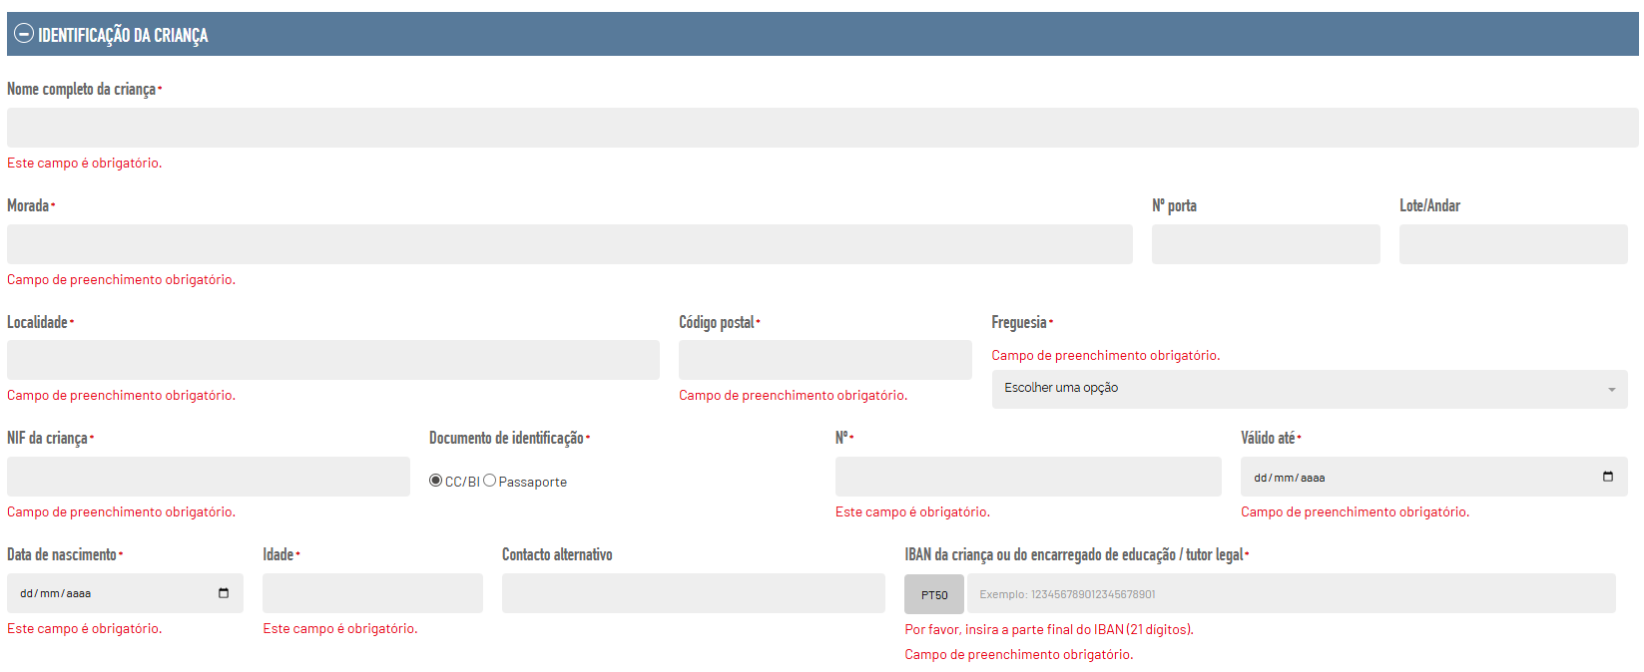
voltar à página inicial |  |  |  | 4 - ERROS
 | S | N | NA
 | x |  |  | 4.3 As mensagens de erro são claramente identificadas junto aos campos de origem
 |  |  |  | As mensagens de erro devem ser apresentadas claramente associadas aos campos a que dizem respeito. Isto não invalida a necessidade de as apresentar numa lista sumário. Esta última técnica é particularmente útil em páginas longas.

 | Listagem de evidências
 |  |  |  |  | Notas:
 |  |  |  |  | As mensagens de erro são apresentadas junto ao campo que diz respeito. Evidências retiradas do site: https://balcaomunicipal.cm-camaradelobos.pt/apoio-a-infancia-user/apoioinfancia

4.4
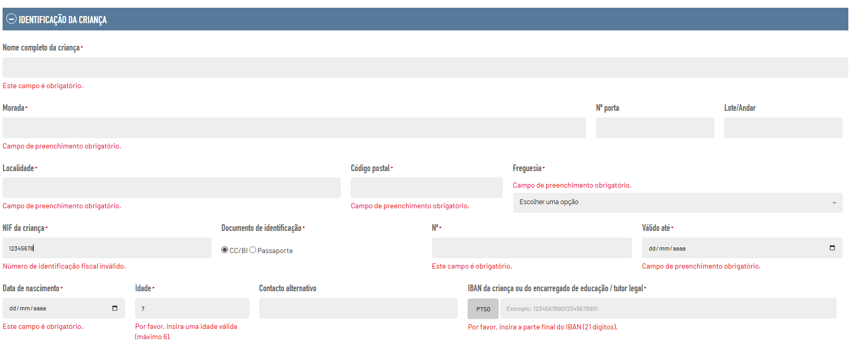
voltar à página inicial |  |  |  | 4 - ERROS
 | S | N | NA
 | x |  |  | 4.4 As mensagens de erro devem mostrar os passos concretos para a resolução dos mesmos
 |  |  |  | As mensagens de erro devem ser claras e sucintas, não expondo desnecessariamente o utilizador a mecanismos internos do sistema, explicando claramente os passos necessários para que o utilizador resolva o problema.

 | Listagem de evidências
 |  |  |  |  | Notas:
 |  |  |  |  | As mensagens de erro indicam que o campo está incorreto. Evidências retiradas do site: https://balcaomunicipal.cm-camaradelobos.pt/apoio-a-infancia-user/apoioinfancia

